상품제안서
타이틀리스트 PRO V1 TIN 3구 104 | 상품코드: F32875

 |  |  |  |  |  |  | 02-412-0044 | www.easy1.co.kr
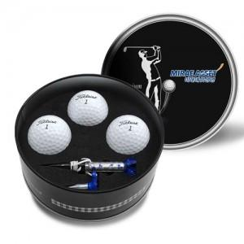

【상세/제작정보】 | <p><span style="background-color: rgb(255, 255, 255); color: rgb(51, 51, 51); font-family: &quot;Nanum Gothic&quot;, sans-serif;">1.골프공_1도or칼라인쇄가능 / 300구미만 기본 55000원+vat별도,300구이상 구당 250원+vat별도</span></p><br style="color: rgb(51, 51, 51); font-family: &quot;Nanum Gothic&quot;, sans-serif; background-color: rgb(255, 255, 255);"><p><span style="background-color: rgb(255, 255, 255); color: rgb(51, 51, 51); font-family: &quot;Nanum Gothic&quot;, sans-serif;">2.틴케이스-UV인쇄가능, 100개미만 기본 50000원+vat별도, 100개이상 개당 500원+vat별도</span>&nbsp;</p>

【인쇄/포장옵션】 | 풀칼라 / 포장불가능

【공급단가】 | 수량 | 50~ | 100~ | 300~ | 500~ | 1,000~
*VAT별도 | 단가 | 25,800원 | 25,370원 | 24,720원 | 24,290원 | 23,650원

【상품 URL】 | https://easy1.co.kr:443/src/goods_detail.php?gdno=32875

